关系图
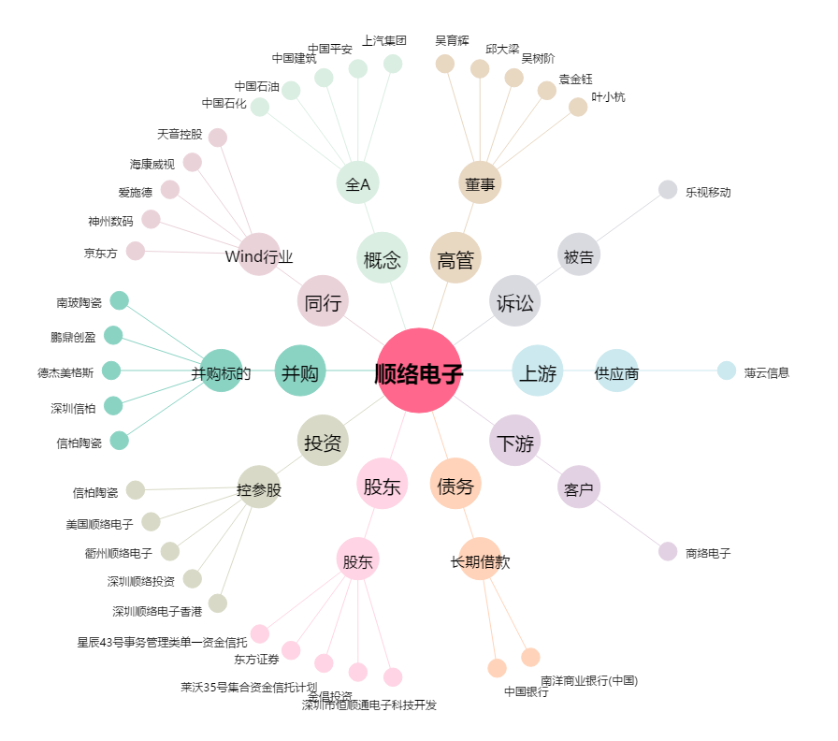
顺络电子[002138.SZ] - 关系概览图

